Sheet1
资料需求

1.豪门侯府中，内室掌权的具体内容有哪些
唐朝内廷宫官制度，系仿照朝廷六部尚书制度而置，分设六尚，即尚宫、尚仪、尚服、尚食、尚寝、尚功，下统二十四司，分掌宫廷事务。
而豪门侯府的管家制度分为外府和内府，外府由大管家管理，内府由正妻管理，外府管家不能随意进入内府。内府主要管理府中奴仆、采买、月例、开支用度，奖罚等，外府主要管理府外产业，比如店铺、田产等。

2.掌权内容对应管理者身份大致分几等
正妻可以管理内府所有事务，小妾是不能管家的，正妻的大丫头可以协助管理，府中职务，厨房采买、账房、库房用度等，由正妻任命信任的下人管理，一般是世代为府的家奴，或者府中老人，内宅事务一般都交给女性，比如奴婢、妈妈、婆子等。

4.侯门掌握的资源权势与当官有什么差异？

公侯伯子男是古代爵位的排位顺序，再往上就是王爵了。这是从西周开始分封诸侯，到汉朝时完善的爵位体系，唐朝时也是如此，如凌烟阁二十四功臣中除李姓外多是国公，并且唐朝有无军功不封侯的惯例。侯爵也常被称为军侯。但是侯爵更多的是一种嘉奖，不与实际官职中的品级相关联，封侯意味着成为了勋贵。唐朝时的侯爷，是仅次于王爷的爵位。在唐朝，侯爵排行第二。与王爷比，地位几乎相当，但王爷爵位可以世袭，侯爵不能世袭。

侯门和官员之间的职能差异，还要看具体掌握实权官位，一个有实权的官员是比一个没落的侯门要有实力得多。不过侯门可以凭借自己的身份地位，以及名望，家族荣誉等在争权夺利中获得更多人脉资源，更容易结识皇亲皇子等高层人员。

5.内家（商贾）和侯门的内室事务有哪些差异？

内室事务分类基本没有太大差别，内府正妻需要管理府中用人、用度、奴仆的奖罚等，外府由大管家管理，大管家一般直接向男主人汇报，当然如果女主人有经过家主也可过问，只是侯门贵妇还需要经常参加妇人间的社交活动，或者宫中娘娘们举办的各种活动。

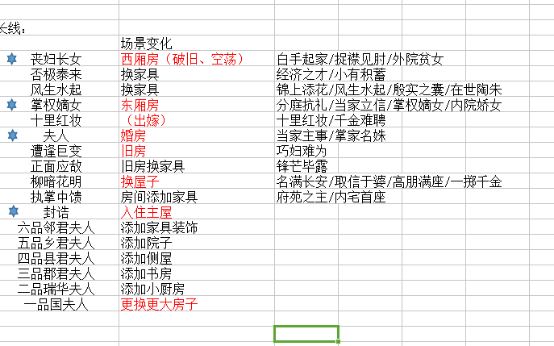
职能等级成就
1 | 绣阁素女 | 1 | 无权无势
2 | 商门小试 | 2 | 统领家仆
3 | 取之有谋 | 3 | 初掌内室
4 | 盛家兴业 | 4 | 执掌商铺
5 | 名扬长安 | 5 | 初入侯门
6 | 高门大户 | 6 | 侯府新贵
7 | 协理小院 | 7 | 协理府院
8 | 掌中内务 | 8 | 掌中内务
9 | 兼理内外 | 9 | 兼理内外
10 | 执掌家兴 | 10 | 执掌家兴
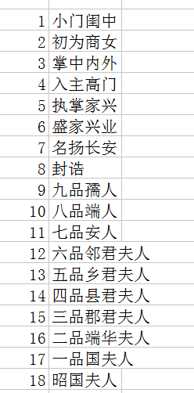
 |  | 11 | 封诰
 |  | 12 | 六品邻君夫人
 |  | 13 | 五品乡君夫人
 |  | 14 | 四品县君夫人
 |  | 15 | 三品郡君夫人
 |  | 16 | 二品瑞华夫人
 |  | 17 | 一品国夫人
 |  | 18 | 韶国夫人

